M I 7 - j22 SH

Statistisches Amt
für Hamburg und Schleswig-Holstein

 | STATISTISCHE BERICHTE
 | Kennziffer: M I 7 - j 22 SH

Kaufwerte landwirtschaftlicher Grundstücke
in Schleswig-Holstein 2022

 | Herausgegeben am: 21. Dezember 2023

Erläuterungen (S.4)
Erläuterungen
Die Statistik der Kaufwerte für landwirtschaftliche Grundstücke (KWL-Statistik) gibt als eine Art „Grundstückswechselstatistik“ einen Überblick über den Markt für landwirtschaftliche Grundstücke in Deutschland. Es werden die Merkmale und Strukturen der im Berichtszeitraum vollzogenen Transaktionen zu landwirtschaftlichen Grundstücken ausgewiesen. Die Statistik liefert wichtige Informationen u.a. hinsichtlich der Anzahl der Kauffälle, der veräußerten Fläche, der Kaufsumme und des durchschnittlichen Kaufwertes für landwirtschaftliche Grundstücke nach Regionen in tabellarischer Form.
Neukonzeption der Kaufwerte-Statistiken ab dem Berichtsjahr 2021
Die Statistik der Kaufwerte für landwirtschaftliche Grundstücke wurde neu konzipiert. Grund hierfür sind neue Anforderungen von Eurostat. Die überarbeitete Statistik hat ab dem Berichtsjahr 2021 Gültigkeit. Eine Revision zurückliegender Ergebnisse findet nicht statt.
Im Mittelpunkt der Überarbeitung der Statistik der Kaufwerte für landwirtschaftliche Grundstücke standen begriffliche und definitorische Anpassungen, Standardisierungen von Merkmalsausprägungen sowie die Aufnahme von Merkmalen.
Jeder Kauffall ist gesondert zu erfassen. Dies gilt auch, wenn in einem Kaufvertrag mehrere Grundstücke mit jeweils eigenem Kaufpreis aufgeführt sind. Sofern ein Gesamtkaufpreis für mehrere Grundstücke innerhalb eines Kaufvertrags vorliegt, ist lediglich ein Kauffall zu erfassen. Es wurde ein neues Merkmal aufgenommen, ob es sich um einen Gesamtpreis für mehrere Flurstücke handelt.
Es sind Kauffälle nach der Abgrenzung der „Landwirtschaftlich genutzten Fläche“ und nicht mehr der „Fläche der landwirtschaftlichen Nutzung“ zu übermitteln.
Zur Erfassung der Fläche des Grundstücks werden mehrere Flächenarten erhoben: die Gesamtfläche und darunter Ackerland, Dauergrünland,sonstige landwirtschaftlich genutzte Fläche und sonstige Fläche.
Die Abfrage, ob das veräußerte Grundstück „mit Gebäude und Inventar“ oder „mit Gebäude und ohne Inventar“ oder „ohne Gebäude und ohne Inventar“ verkauft wurde, entfällt. Stattdessen wurde ein neues Merkmal aufgenommen, ob neben dem Grund und Boden weitere Gegenstände oder Rechte und Pflichten mitveräußert wurden und Bestandteil des Gesamtpreises sind (lediglich mit „Ja“ oder „Nein“ zu beantworten).
Neu hinzugekommen ist die Abfrage, ob es sich bei dem Erwerber/der Erwerberin und dem Veräußerer/der Veräußerin um einen Landwirt/eine Landwirtin oder einen Nicht-Landwirt/eine Nicht-Landwirtin handelt. Die Angabe „Unbekannt“ ist möglich.
Die Abfrage zu den Werten von Gegenleistungen (Geldleistung, Hypotheken usw.) entfällt.
Das neue Merkmal „Familiäre Beziehung” enthält das Verwandtschaftsverhältnis sowie Ehe- und Lebenspartner/in.
Die Abfrage, ob die gekaufte/verkaufte „Landwirtschaftlich genutzte Fläche“ auch künftig für die landwirtschaftliche Nutzung vorgesehen ist wird aufgenommen, ebenso die Abfrage, ob es sich um einen ungewöhnlichen Geschäftsverkehr handelt.
Im Rahmen der Neukonzeption wurde nicht nur der Merkmalskatalog überarbeitet, sondern auch das Veröffentlichungsprogramm entsprechend angepasst, sodass die Tabellen ab 2021 anders aufgebaut sind als bisher.
Weitergehende Informationen zu den methodischen Weiterentwicklungen finden Sie in der Ausgabe 4/2021 der Zeitschrift Wirtschaft und Statistik unter www.destatis.de.
Link zu Wirtschaft und Statistik 4/2021:
www.statistischebibliothek.de/mir/receive/DE Ausgabe_mods_00004550
Wegen konzeptioneller Fragen zur korrekten Erfassung der Ertragsmesszahl bei den verschiedenen Flächenarten und bei Kauffällen mit mehreren Flurstücken, wird vorerst auf die Veröffentlichung der (durchschnittlichen) Ertragsmesszahl verzichtet.
Rechtsgrundlagen und andere Vereinbarungen
Gesetz über die Statistik für Bundeszwecke (Bundesstatistikgesetz - BStatG);
Gesetz über die Preisstatistik (PreisStatG);
EU-Verordnung 2022/2379 über Statistiken zu landwirtschaftlichen Betriebsmitteln und zur landwirtschaftlichen Erzeugung (SAIO-VO),
in den jeweils geltenden Fassungen.
Der Wortlaut der nationalen Rechtsvorschriften in der jeweils geltenden Fassung ist unter www.gesetze-im-internet.de zu finden.
Die KWL-Statistik ist eine dezentrale Vollerhebung, die jährlich durchgeführt wird. Auskunftspflichtig sind die Finanzämter oder Gutachterausschüsse für Grundstückswerte (GAA). In Schleswig-Holstein übermitteln die Finanzämter die Daten. Sie erhalten von den Notaren Kenntnis über alle beurkundeten Grundstückskaufverträge und fertigen u.a. auf dieser Grundlage die Meldungen an das Statistische Amt.
Erhebungsbereich
Erfasst werden Veräußerungsfälle von landwirtschaftlicher Flächen mit mindestens 0,1 Hektar. Dabei bleiben folgende Fälle unberücksichtigt:
Grundstücksflächen innerhalb eines Flächennutzungs- oder Bebauungsplanes einer Gemeinde, die als baureifes Land, Rohbauland (Bauerwartungsland), Industrieland, Land für Verkehrszwecke oder Freiflächen (z.B. Parkanlagen, Spielplätze) verkauft werden oder deren Preise sie als solche kennzeichnen. Derartige Grundstücksveräußerungen sind im Rahmen der Statistik der Kaufwerte für Bauland erfasst;
Verkäufe von landwirtschaftlichen Hofstellen (Wohn-, Wirtschaftsgebäude, Hofraum und Hausgarten) ohne landwirtschaftlich genutzte Flächen;
Verkäufe von lebendem und totem Inventar allein;
Grundstückserwerbe unter besonderen Bedingungen, die im Grunderwerbsteuergesetz (GrEstG) sowie in den Grunderwerb-steuergesetzen der Länder geregelt sind;
Preisbegünstigte Grundstücksveräußerungen im Sinne der Flächenerwerbsverordnung (FlErwV). Diese Verkäufe werden durch die Boden-verwertungs- und -verwaltungsgesellschaft mbH/Bundesanstalt für vereinigungsbedingte Sonderaufgaben erfasst, gesammelt und ausgewertet.
Begriffe und Definitionen
Landwirtschaftlich genutzte Fläche (LF)
Die LF umfasst Flächen des Ackerlandes, Flächen des Dauergrünlandes sowie Flächen der sonstigen LF.
Ackerland Ackerland ist Land, das regelmäßig bearbeitet wird und im Allgemeinen einer Fruchtfolge unterliegt (regelmäßig mit wechselnden Arten bepflanzt oder besät wird). Zudem fallen bestimmte gärtnerisch genutzte Flächen und temporär aus der Erzeugung genommenes Ackerland darunter. Folgende Flächen sind daher dem Ackerland zuzurechnen: reines Ackerland; Anbauflächen für Gemüse, Spargel, Erdbeeren (im Freiland oder unter hohen begehbaren Schutzabdeckungen) sowie für Blumen und Zierpflanzen (im Freiland oder unter hohen begehbaren Schutzabdeckungen); Gartenbausämereien und Jungpflanzenerzeugung zum Verkauf; Flächen für Grasanbau auf dem Ackerland, der nicht länger als 5 Jahre auf derselben Fläche steht (Wechselland); Streuobstacker; Brachland.
Dauergrünland
Dauergrünland beinhaltet Flächen, die durch Einsaat oder durch Selbstaussaat zum Anbau von Gräsern oder anderen Grünfutterpflanzen genutzt und mindestens fünf Jahre nicht als Acker genutzt werden.
Sonstige landwirtschaftlich genutzte Fläche
Alle landwirtschaftlich genutzten Flächen zusammengefasst, die gemäß der vorangestellten Definition nicht „Ackerland“ oder „Dauergrünland“ sind. Dies beinhaltet Baum- und Beerenobstanlagen (ohne Erdbeeren), Rebland, Baumschulflächen, Weihnachtsbaumkulturen, Haus- und Nutzgärten sowie andere Dauerkulturen (z.B. Nüsse, Korbweiden- und Pappelanlagen außerhalb des Waldes). Kauffälle mit sonstiger LF werden in diesem Bericht nicht ausgewiesen und können aus den hier veröffentlichten Daten nicht errechnet werden.
Tabellierung der Flächenarten
Die Tabellen zu Ackerland enthalten alle Fälle, deren Ackerland-Fläche mind. 90% an der LF beträgt. Die Tabellen zu Dauergrünland enthalten alle Fälle, deren Dauergrünland-Fläche mind. 90% an der LF beträgt. Die Tabellen zur sonstigen LF (werden in diesem Bericht nicht ausgewiesen) enthalten alle Fälle, deren sonstige LF-Fläche mind. 90% an der LF beträgt. Die Tabellen zur LF enthalten alle Fälle aus den Tabellen zu Ackerland, Dauergrünland und sonstiger LF.
Kaufwert
Der Kaufwert je ha wird flächengewichtet aus den Einzelwerten errechnet und ergibt sich nicht als Quotient aus Kaufsumme und veräußerte Fläche. Der Begriff „Preis” wird in dieser Statistik nicht verwendet, weil die landwirtschaftlichen Grundstücke nicht eindeutig in Qualität und Quantität definiert sind. Wegen der Verschiedenartigkeit der Grundstücke (Bodengüte, Lage etc.) ist eine Verdichtung zu einem durchschnittlichen Preis für landwirtschaftliche Grundstücke nicht möglich. Aus diesen Gründen wird in dieser Statistik nur der Begriff Kaufwert je ha verwendet.
Ertragsmesszahl (EMZ)
Die EMZ kennzeichnet die naturale Ertragsfähigkeit des Bodens aufgrund der natürlichen Ertragsbedingungen. Sie wird anhand der Ergebnisse der amtlichen Bodenschätzung berechnet. Sie bildet die Grundlage für die Einheitsbewertung und damit für die Besteuerung des land- und forstwirtschaftlichen Vermögens.
Vergleichbarkeit
Durch die langfristig feststehenden Erhebungs-merkmale ist die zeitliche Vergleichbarkeit von 1974 bis einschl. 2020 gegeben (siehe Tabelle 4 Veräußerungsfälle ohne Gebäude und ohne Inventar in Schleswig-Holstein 1974 - 2020).
Die Neukonzeption der Statistik hat zur Folge, dass eine direkte Vergleichbarkeit mit den Werten vor 2021 nur noch bedingt möglich ist und somit eine Einschränkung der zeitlichen Vergleichbarkeit besteht d.h. mit dem Berichtsjahr 2021 wird eine Neufassung der langen Reihe mit dem aktuellen Merkmalskranz veröffentlicht (siehe Tabelle 5).

Naturraumkarte (S.7)
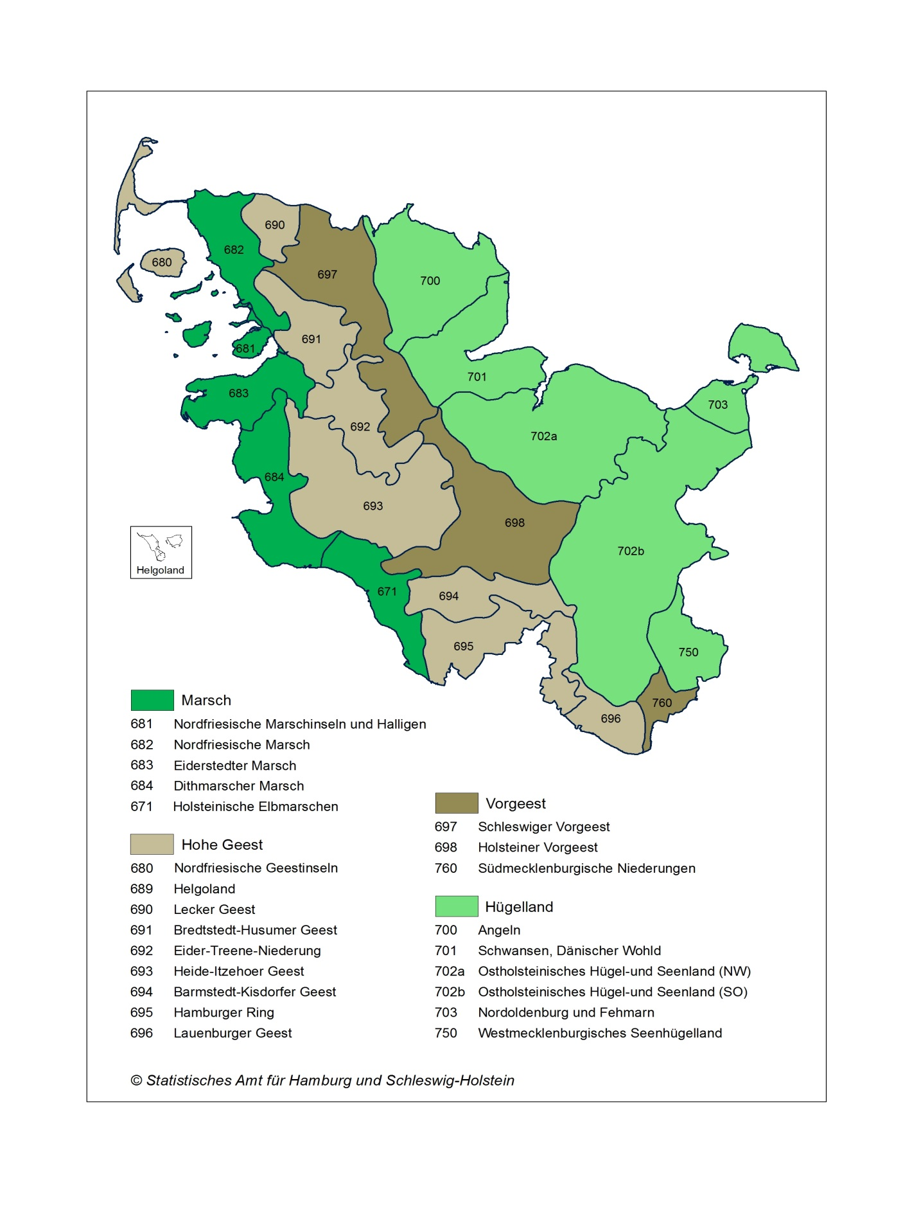
Hauptnatur- und Naturräume in Schleswig-Holstein

 | Statistische Zuordnung: Gemeinden, die in mehreren Naturräumen liegen, werden einem Naturraum zugeordnet
 | Stand: 2022

